Certificat inici
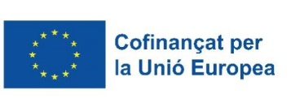

Certificat d'inici dels Serveis Integrals d'orientació, acompanyament i suport a la inserció de les persones amb discapacitat o trastorns de la salut mental. SIOAS

Núm expedient |  |  | Nom de l'entitat

Data d'inici del Servei

A data d’inici s’ha iniciat el Servei integral d'orientació, acompanyament i suport a la inserció de les persones amb discapacitat o trastorns de la salut mental d’acord amb les obligacions i requisits establerts a l’Ordre EMT/125/2023, de 19 de maig, per la qual s'aproven les bases reguladores per a la concessió de subvencions per a la realització dels serveis integrals d'orientació, acompanyament i suport a la inserció de les persones amb discapacitat o trastorns de la salut mental, en el marc de la Resolució EMT/942/2026, de 26 de març, per la qual es fa pública la convocatòria de l'any 2026 per a la concessió de subvencions per a la realització dels serveis integrals d'orientació, acompanyament i suport a la inserció de les persones amb discapacitat o trastorns de la salut mental.

Personal del Servei
Punt d'actuació | Categoria professional SIOAS (Veure desplegable) | NIF/NIE | Nom i cognoms | Data inici | Data finalització | És substitut/a? | NIF persona substituida | Nom i cognoms de la persona substituida | Data substitució

 |  |  | G146NRMI-978

